Notice
Dossier de labellisation E3D

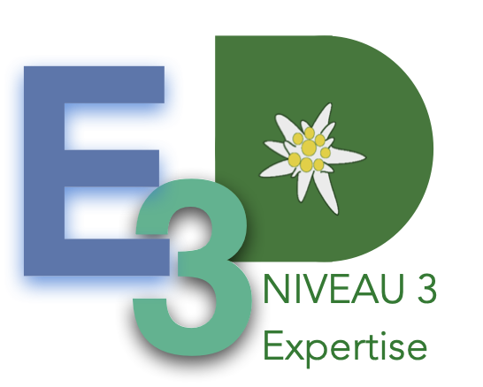

Bonjour,
Ce fichier a pour objectif de vous faire réfléchir à ce que vous mettez en place dans votre établissement. Il a vocation a être saisi lors d'une réunion du comité de pilotage de façon à ce que chacun puisse apporter les informations qu'il détient. Il n'a donc pas vocation à être complété par le chef d'établissement seul, ou le référent EDD seul, ou tout autre personne isolée.
Il n'est pas demandé d'expliciter dans ce fichier les actions qui justifient le positionnement choisi, par contre, il vous est demandé de compléter d'établir un lien entre les actions que vous conduisez et les ODD de l'UNESCO sur la fiche d'inscription (fiche 1). Ces deux documents doivent être cohérents.
La commission de labellisation ne sera peut-être pas d'accord avec tous vos choix, mais ne les modifiera pas pour autant, il s'agit bien d'un outil d'autoévaluation de l'établissement, d'une photographie de l'établissement tel qu'il se perçoit à un instant "t".
Pour compléter ce fichier, il faut aller sur l'onglet "Grille à compléter" puis ligne par ligne, dans la liste qui s'affiche, choisir la définition qui correspond le mieux à ce qui est mis en place dans l'établissement. Lorsque tous les items sont complétés, vous pouvez aller sur l'onglet "Radar" qui affiche alors le profil de votre établissement. Nous vous invitons à réaliser une impression PDF du radar et à la conserver, elle constituera une photographie de votre établissement.
A priori, un maximum de 1 permet d'envisager le niveau 1, un maximum de 2 et quelques 3 permet d'envisager le niveau 2, un maximum de 3 permet d'envisager le niveau 3.
Ces informations sont croisées avec les éléments de compléments que vous nous proposez, voir ce que la commission de labellisation trouve sur le site intenet de l'établissement. Pour rappel, les labellisations de niveau 2 et 3 nécessitent une visite d'établissement qui arrive dans un second temps.

Radar
Profil de l'établissement en démarche de développement durable
 | Les approches de la démarche
Les approches de la démarche | 0
Les stratégies d'apprentissage | 0
L'innovation, la recherche | 0
L'évaluation | 0
Les acquis cognitifs | 0
Le pilotage | 0
La dynamique d'établissement | 0
La communication / échelles | 0
La stratégie de communication | 0
La formation des équipes | 0
La coordination | 0
Le climat scolaire | 0
L'implication des élèves | 0
L'eau | 0
L'énergie | 0
Les déchets | 0
L'alimentation | 0
Les déplacements | 0
La biodiversité | 0
La politique d'achat des équipements et fournitures | 0
La qualité de l'air | 0
L'amélioration des pratiques | 0
La gestion et apprentissages | 0
L'inscription dans les territoires | 0
Les partenariats | 0
La solidarité | 0
La solidarité internationale | 0
Les risques | 0
Approvisionnement et gestion des intrants | 0
Production, transformation et expérimentation | 0
Périodes de formation en milieu professionnel | 0

